お名前シール専用注文用紙
【お名前シール ご注文方法の流れ】
① ご使用日【任意】 を入力してください
※納期は販売代理店様へご相談ください。
② 品番を選択してください。
74598：お名前シールA 持ち物用
74941：お名前シールA 特大用保護フィルム1枚付
74905：お名前シールB 備品用
③ シールのフチの色を選択してください。
一回のご注文につき、1色をお選びいただけます。赤・青・黄・緑・オレンジ・紫からお選びください。
④ お名前シールBの場合は特大サイズシールの名前の向きをお選びください。
⑤ 学校名・学年・クラスを入力してください。
⑥ 名入れするお名前をひらがな・カタカナ・漢字・アルファベットのいずれかで入力してください。
（姓と名の間は全角スペースを必ず入れてください）
⇒ 全ての入力ができましたら、Excelファイル形式のまま名前を付けて保存してください。
保存したExcelファイルをメールに添付し、ご利用の販売代理店様宛にご送信ください。
*その他ご不明な点などございましたら、ご利用の販売代理店様までお問い合わせください。
お名前シール専用注文用紙 ㈱アーテック
Excelファイルのままメールに添付し送信ください |  |  |  |  |  |  |  | 74598 | お名前シールA もちもの用 | 赤
 |  |  |  |  | 〈20251222改定書式〉 |  |  |  |  | 青
アーテック 使用欄 |  | 受注日 |  |  | 加工室№ |  |  |  |  | 黄
 |  | 依頼納期 |  |  |  |  |  |  |  | オレンジ
 |  | 依頼者 |  |  |  |  |  |  |  | 緑
 |  |  |  |  |  |  |  |  |  | 紫
販売店様 ご入力欄 |  | 御社ID
 |  | 御社名 |  |  | 御中

備考欄
ご使用日※ |  |  |  |  | 2025-12-23
※名入れ納期はデータ確認後、5営業日後の出荷です。（繁忙期は多少ずれ込む場合がございます。）
●お名前シールA：10枚以上から、B：5枚以上から承ります。左記未満のご注文はA：10枚分/B：5枚分の価格を頂戴いたします。
●名入れはひらがな・カタカナ・漢字・アルファベットのいずれかで対応いたします。
●文字数：20文字まで印刷可能です。姓と名の間にはスペースが入ります。
●文字の色は黒のみです。書体は教科書体のみになります。
●シールにフチがつきます。フチの色は赤・青・黄・緑・オレンジ・紫から選べます。
●漢字でお申し込みいただく場合は、常用漢字にてお願いいたします。
旧字・異字体等の特殊文字はお受けできない場合がございます。 |  |  |  |  |  | 74598 | お名前シールA 持ち物用
右記の文字については受付可能です。そのままお申し込みください。【髙・齊・齋・﨑・邉・邊・濱・濵】 |  |  |  |  |  | 74941 | お名前シールA 特大用保護フィルム1枚付
●アルファベットが含まれる場合全てヨコ書き印字になります。 |  |  |  |  |  | 74905 | お名前シールB 備品用
●Excel形式にてご送付ください。手書きFAX、PDF、Word形式等のご注文はお受けできません。

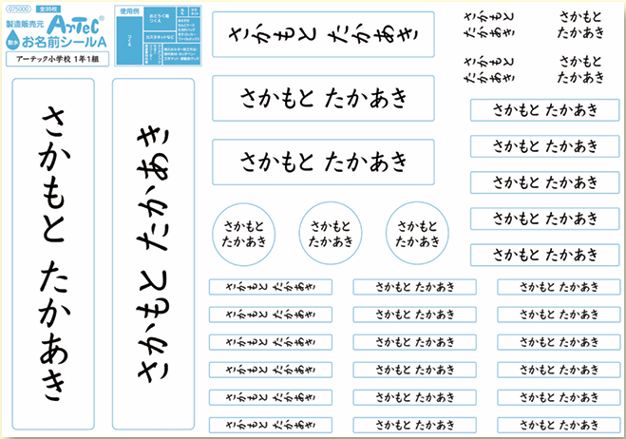
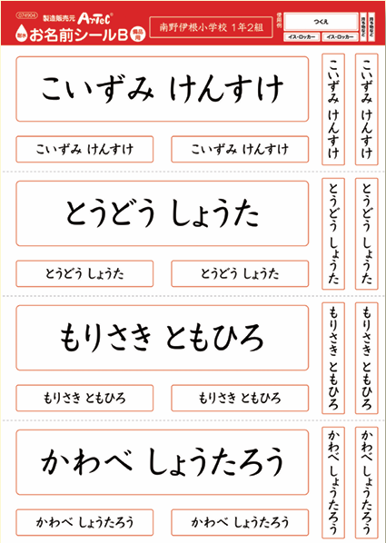
例 |  | 74598 | お名前シールA 持ち物用 |  | 青
 | 特大ｼｰﾙ名前向き | 品 番 | 商品名 |  | シールフチ色
 |  |  | #N/A
例 | アーテック小学校 | 1 | 1 | ○やまだ たろう ※名字と名前の間に ×やまだ たろう 全角スペースを必ず入れて下さい。
通し番号 | 学校名 | 学年 | クラス | お名前
1
2
3
4
5
6
7
8
9
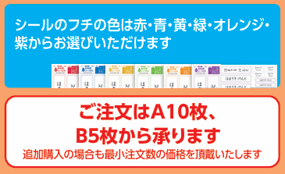
10
11
12
13
14
15
16
17
18
19
20
21
22
23
24
25
26
27
28
29
30
31
32
33
34
35
36
37
38
39
40
41
42
43
44
45
46
47
48
49
50
51
52
53
54
55
56
57
58
59
60
61
62
63
64
65
66
67
68
69
70
71
72
73
74
75
76
77
78
79
80
81
82
83
84
85
86
87
88
89
90
91
92
93
94
95
96
97
98
99
100
※これ以上は行を増やさないでください

【ご注意】
◎100名を超える場合は、恐れ入りますが別ファイルに分けてご入力いただくようお願い申し上げます。
（100名分までで一度名前を付けて保存して頂き、101人目以降は新しくご注文書ファイルを作成ください。）

